CollectiveAccess
Image | Object | Description | Date
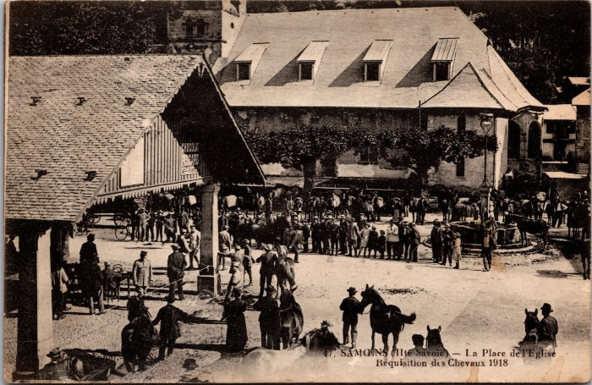 | Réquisition des chevaux sur la place de l’Église à Samoens en 1918 (2-3989) | Réquisition des chevaux sur la place de l’Église à Samoens en 1918
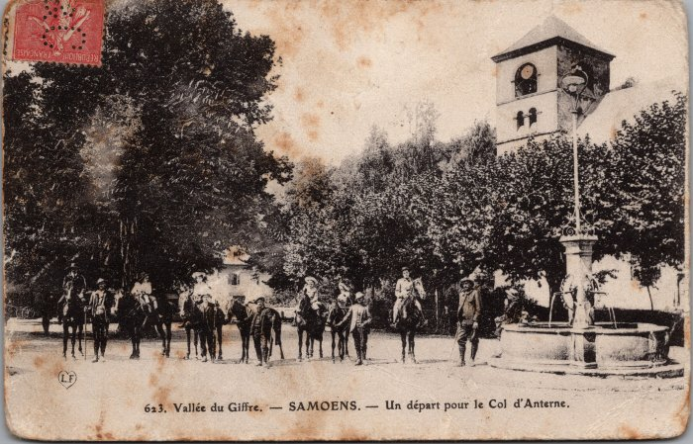 | Photo avant le départ pour le col d’Anterne à cheval à Samoens (2-3000) | Photo avant le départ pour le col d’Anterne à cheval à Samoens
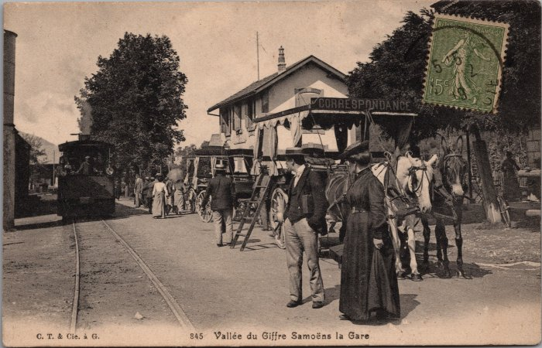 | Photos à la gare de Samoëns (2-2578) | Photos à la gare de Samoëns, correspondance en calèche
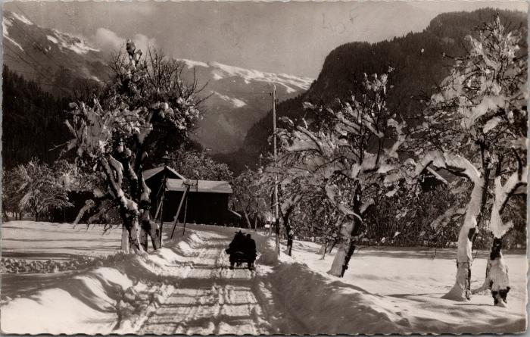 | La route de Samoëns sur la luge, années 60 (2-1830) | La route de Samoëns sur la luge, années 60

